Sheet1
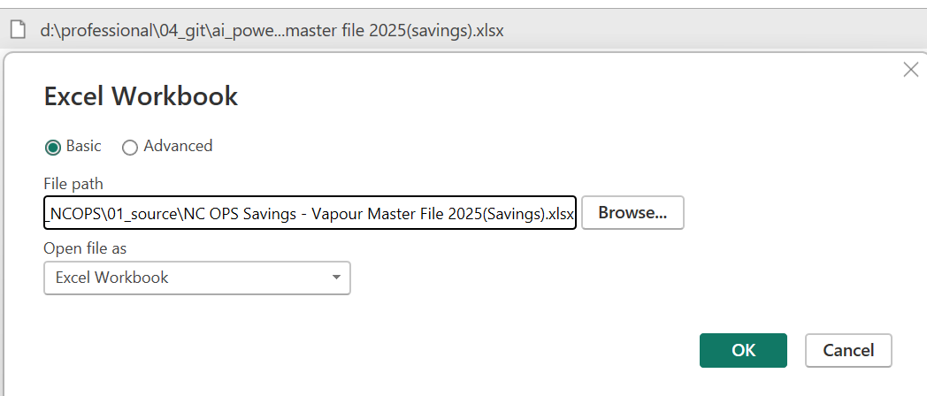
1. 源文件内容有update， 替换时候，出了问题。

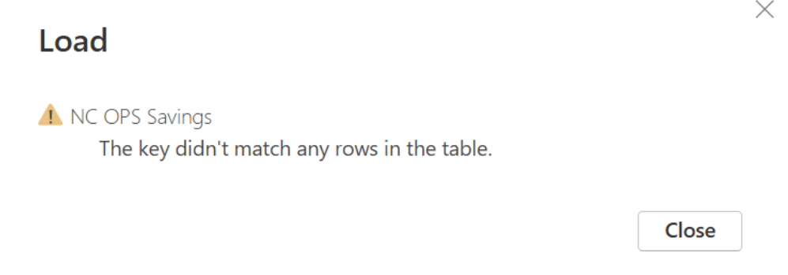

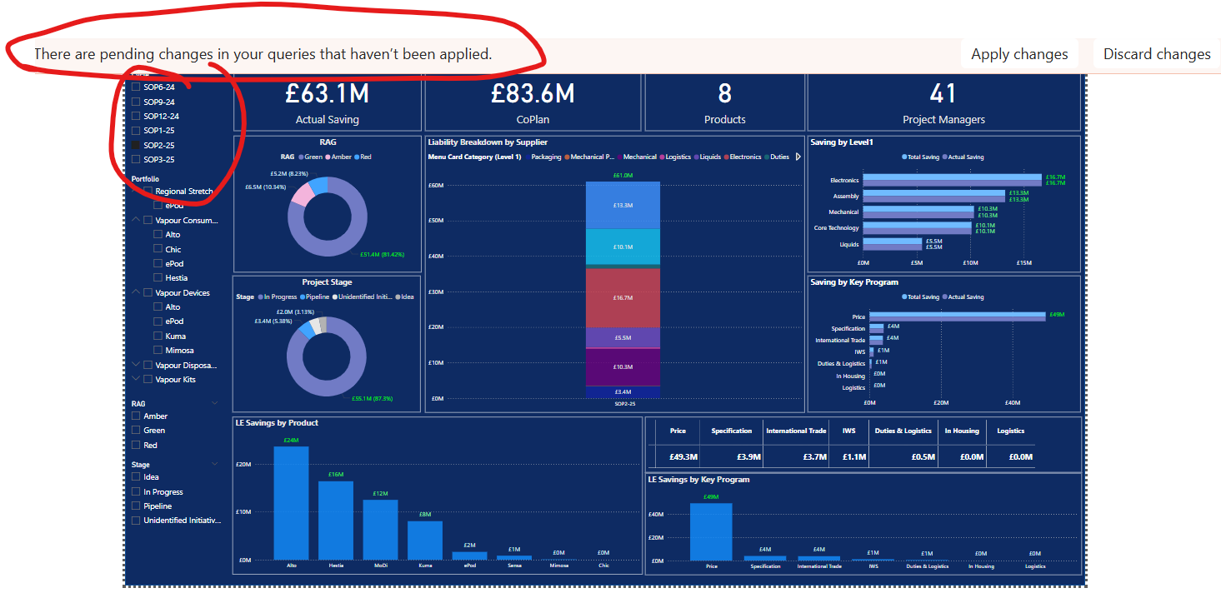

2. 左上角的切片器，我改为了SOP。
3. 上面四个卡，第二个，我改为了CoPlan, 这个值取SOP6，但是应该是个固定值，不随其它联动，这里还是联动的。
4. 第四个卡，变为count 有多少条记录
5. Cycle要 | 可以多选，虽然设置，但多选不了。
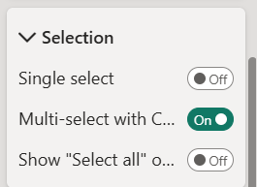

6，因为多选不了，所以后面两个SOP的比较，看不到。

